Sheet1
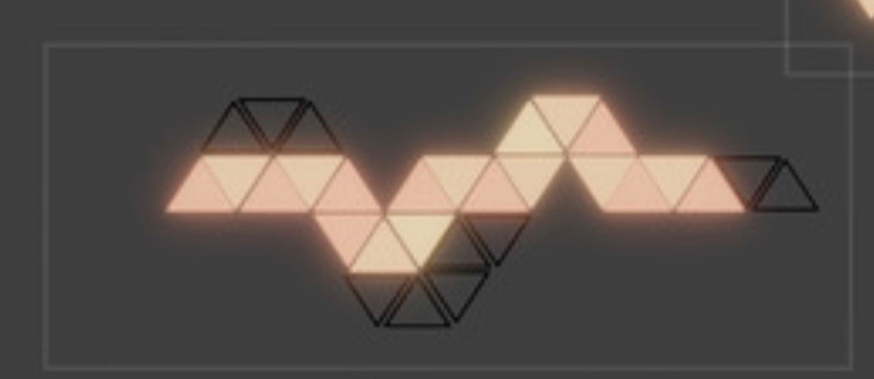

2
2
2
2
2
2

3
3
2
2
2
2
1
2
2
2
3
2
2
2
1

2
3
2
3
2

2
2
2

part | need | got | todo | kleur | gram | gram needed
blanks
lid | 10 | 4 | 6 | zwart | 37 | 222
frame 1con | 1 | 4 | 0 | zwart
frame 2con | 9 | 0 | 9 | zwart | 29.5 | 265.5
lights
lid | 19 | 16 | 3 | wit | 30 | 90
frame 1con | 1 | 1 | 0 | zwart
frame 2con | 13 | 9 | 4 | zwart | 50 | 200
frame 3con | 5 | 5 | 0 | zwart
PCB | 19 | 0 | 19
montage
schroeven | 64 | 9 | 55 | zwart | 0.45 | 25
moeren | 64 | 9 | 55 | zwart

aankopen
rol zwarte fillament pla matte | 2 | 16.76
rol witte filament | 1 | 16.75
pcbs
onderdelen

